heroku
` | https://www.heroku.com/ |  |  |  |  |  | 헤로쿠 사이트에 회원가입후 사용가능
` | salesforce authenticator |  |  |  |  | 앱를 앱스토어에서 받아서 헤로쿠 아이디 보안 적용

1. 필요 파일 설정 |  |  |  |  |  |  |  |  |  |  | ※ commend부분은 셀을 분리해서 복사 붙여넣기 가능
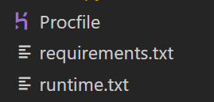

1-1. Procfile
 | Procfile |  | 은 실행시킬 파일을 설정해준다. (확장자는 필요없음)
 | ex) web의 경우 flask 사용시 : |  |  |  |  |  |  | web: gunicorn [실행할 파이썬 파일이름]:app
 | ex) web의 경우 flask 사용시 : |  |  |  |  |  |  | web: gunicorn main:app
 |  |  |  |  |  |  |  | 위와 같은 command를 저장해준다.

1-2. requirements.txt
 | requirements 파일은 파이썬에서 필요한 package버전을 적어둔다.
 | ex) | Flask==2.0.2
 |  | gunicorn==20.1.0

1-3. runtime.txt
 | runtime 파일은 파이썬 버전을 설정한다.
 | ex) | python-3.9.1

2. 명령어
 | heroku create [프로젝트 이름] |  |  |  |  |  |  | ( 프로젝트 이름은 중복체크가 있어 유니크하게 설정해줘야된다. )
 | ex) | heroku create david-heroku-test
 | 위와 같이 작성을 마친 후
 | git init |  |  |  |  |  |  |  | ※ 코드 수정 후 아래 commend 동일
 | git add . |  |  |  |  |  |  |  |  | git add .
 | git commit -m "커밋내용" |  |  |  |  |  |  |  |  | git commit -m "커밋내용"
 | git push heroku master |  |  |  |  |  |  |  |  | git push heroku master

 | 위와 같이 heroku사이트의 대시보드에 프로젝트가 생성되어 올라간것을 확인할 수 있다.

3. 실행
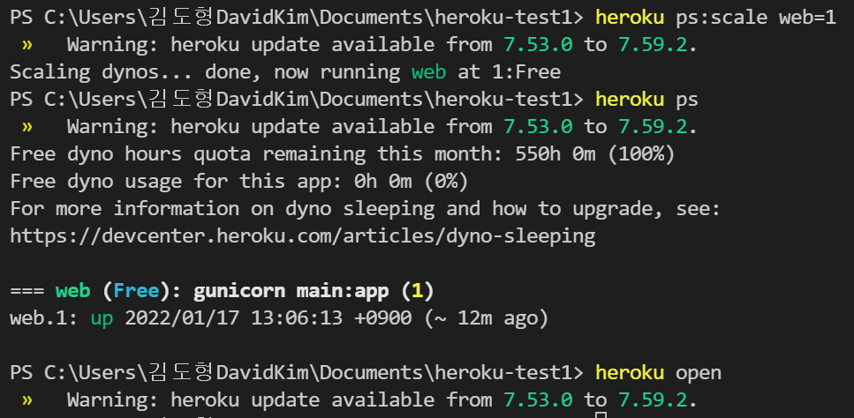

 | heroku ps:scale web=1 |  |  |  |  | commend를 터미널에서 입력하여 app을 열어준다.
 | heroku ps |  |  | commend를 통해 웹 사이트 상태를 확인
 | heroku open |  |  |  | commend를 통해 웹사이트를 열어준다.
 | * 코드 수정후 heroku open만 사용해도 바로 적용됨

